상품제안서
Anyzone TYPE-C to TYPE-C 초고속충전 데이터 케이블 | 상품코드: F23316

 |  |  |  |  |  |  | 02-412-0044 | www.easy1.co.kr
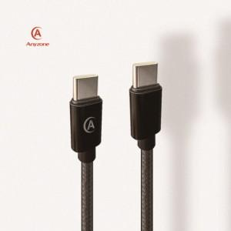

【상세/제작정보】

【인쇄/포장옵션】 | 실크, 레이저 / 포장지포장

【공급단가】 | 수량 | 100~ | 300~ | 500~ | 1,000~ | 3,000~
*VAT별도 | 케이블 길이 1.2m | 2,100원 | 2,020원 | 1,950원 | 1,870원 | 1,800원
 | 케이블 길이 2.0m | 2,590원 | 2,490원 | 2,400원 | 2,310원 | 2,220원
 | 케이블 길이 3.0m | 3,150원 | 3,030원 | 2,920원 | 2,810원 | 2,700원

【상품 URL】 | http://www.easy1.co.kr/src/goods_detail.php?gdno=23316

